상품제안서
N트래블 다용도 접이식 쇼핑카트(중형) | 상품코드: F30894

 |  |  |  |  |  |  | 02-412-0044 | www.easy1.co.kr
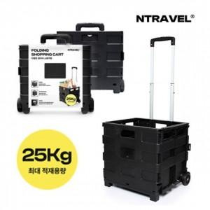

【상세/제작정보】 | <p>운임비 1박스(6개) 6400원&nbsp;</p>

【인쇄/포장옵션】 | 풀칼라 / 포장불가능

【공급단가】 | 수량 | 100~ | 300~ | 500~ | 1,000~ | 3,000~
*VAT별도 | 단가 | 12,600원 | 12,390원 | 12,070원 | 11,860원 | 11,550원

【상품 URL】 | http://www.easy1.co.kr/src/goods_detail.php?gdno=30894

